Ladie´s Basic-T
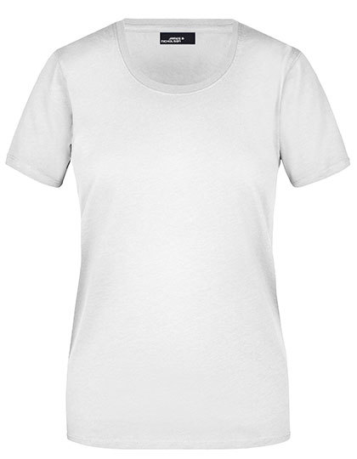
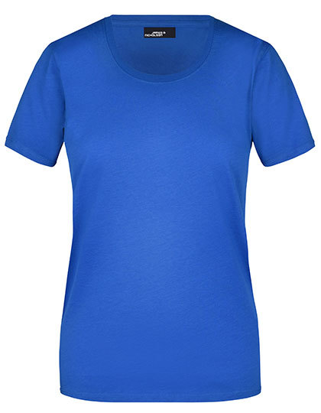
Ladie´s Basic-T

Grammatur in g/m² | 150g/m2
Material | 100% Baumwolle
Preis mit Druck
Größenlauf | S, M, L, XL, XXL, 3XL

Farbe Textil | Farbe Druck
White | Royal Pink
Royal | White

Ladie´s Hooded Jacket
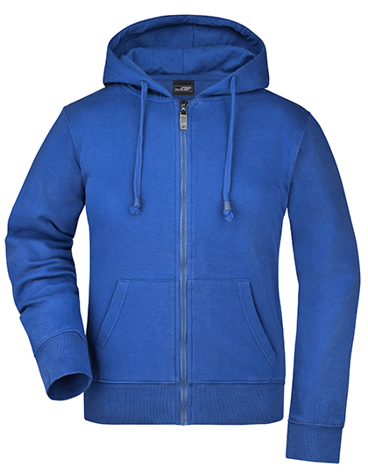
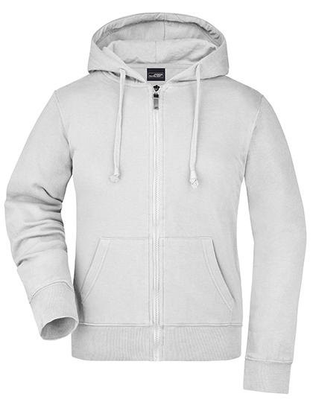
Ladie´s Hooded Jacket

Grammatur in g/m² | 320g/m2
Material | 80% Baumwolle / 20% Polyester
Preis mit Druck
Größenlauf | S, M, L, XL, XXL

Farbe Textil | Farbe Druck
White | Royal Pink
Royal | White

Ladie´s Hooded Sweat
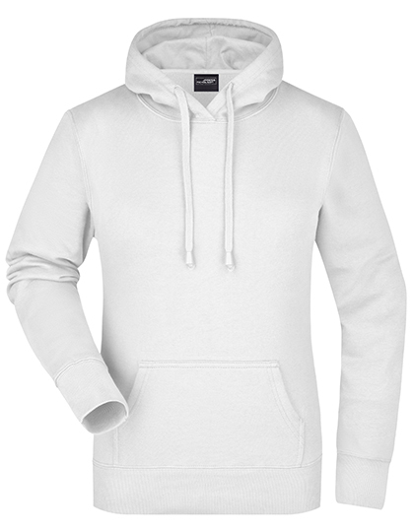
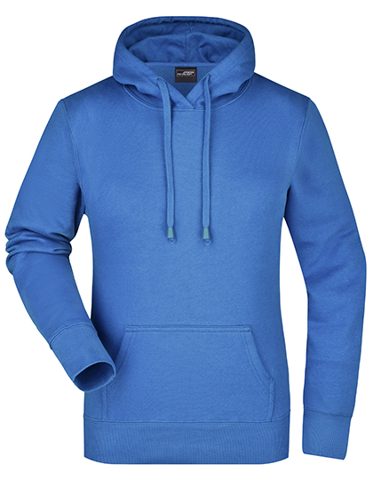
Ladie´s Hooded Sweat

Grammatur in g/m² | 300g/m2
Material | 80% Baumwolle / 20% Polyester
Preis mit Druck
Größenlauf | S, M, L, XL, XXL

Farbe Textil | Farbe Druck
White | Royal Pink
Royal | White

Ladie´s Pima Polo
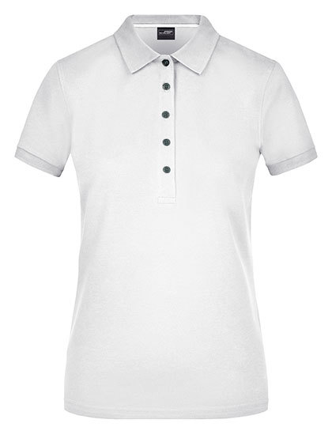
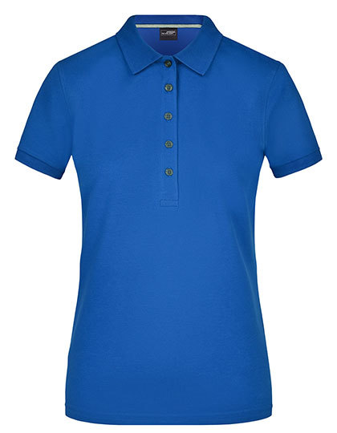
Ladie´s Pima Polo

Grammatur in g/m² | 180g/m2
Material | 100% Baumwolle
Preis mit Druck
Größenlauf | S, M, L, XL, XXL

Farbe Textil | Farbe Druck
White | Royal Pink
Royal | White

Men´s Round-T Medium
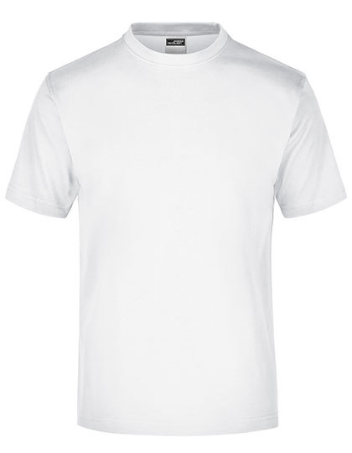
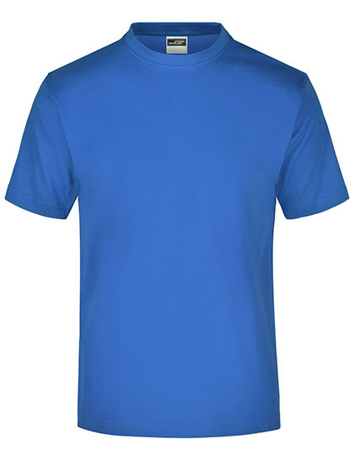
Men´s Round-T Medium

Grammatur in g/m² | 150g/m2
Material | 100% Baumwolle
Preis mit Druck
Größenlauf | S, M, L, XL, XXL

Farbe Textil | Farbe Druck
White | Royal Pink
Royal | White

Men´s Hooded Jacket
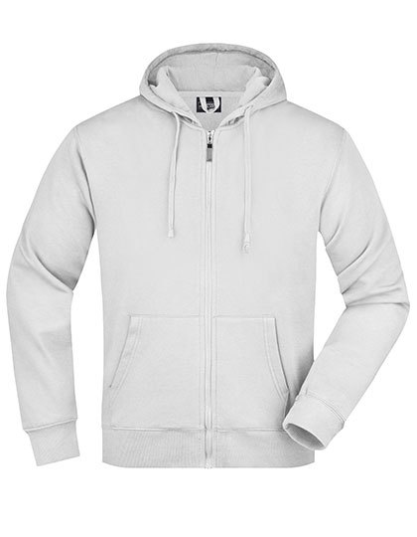
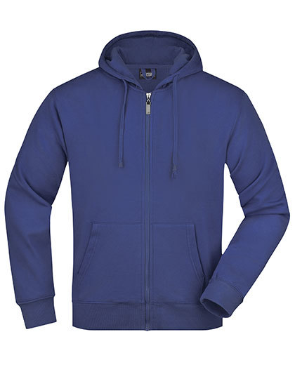
Men´s Hooded Jacket

Grammatur in g/m² | 300g/m2
Material | 100% Baumwolle
Preis mit Druck
Größenlauf | S, M, L, XL, XXL, 3XL

Farbe Textil | Farbe Druck
White | Royal Pink
Royal | White

Men´s Hoodet Sweat
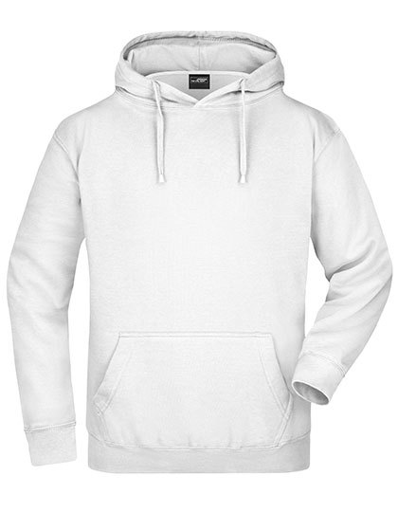
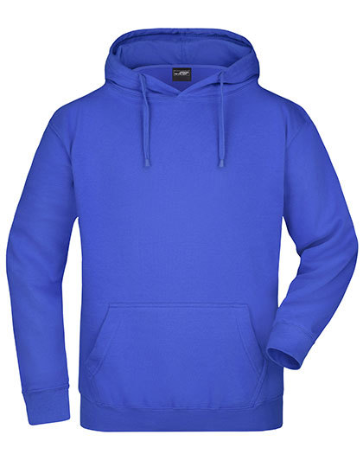
Men´s Hoodet Sweat

Grammatur in g/m² | 300g/m2
Material | 80% Baumwolle / 20% Polyester
Preis mit Druck
Größenlauf | S, M, L, XL, XXL

Farbe Textil | Farbe Druck
White | Royal Pink
Royal | White

Men´s Pima Polo
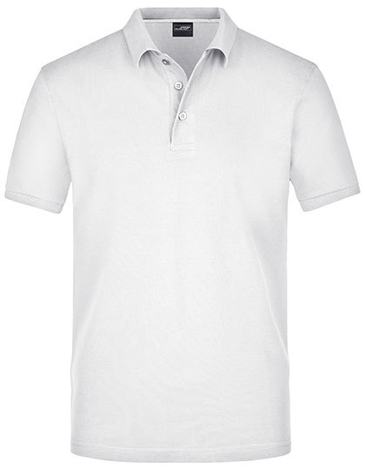
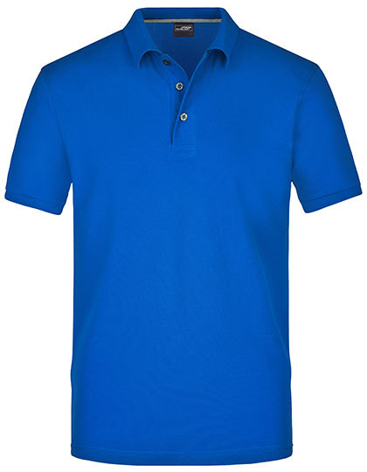
Men´s Pima Polo

Grammatur in g/m² | 180g/m2
Material | 100% Baumwolle
Preis mit Druck
Größenlauf | S, M, L, XL, XXL, 3XL

Farbe Textil | Farbe Druck
White | Royal Pink
Royal | White

Junior Basic-T
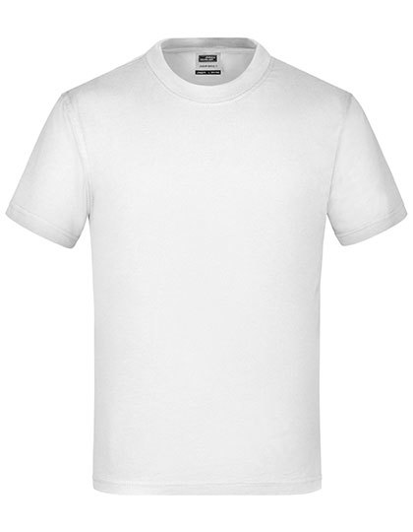
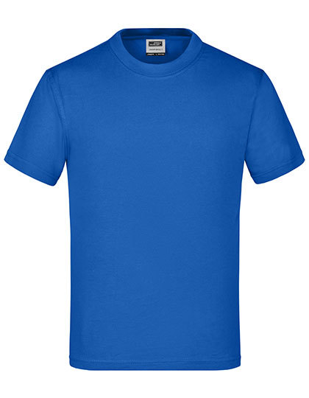
Junior Basic-T

Grammatur in g/m² | 150g/m2
Material | 100% Baumwolle
Preis mit Druck
Größenlauf | XS (98/104), S (110/116), M (122/128), L (134/140), XL (146/152), XXL (158/164)

Farbe Textil | Farbe Druck
White | Royal Pink
Royal | White

Kid´s Hoodie
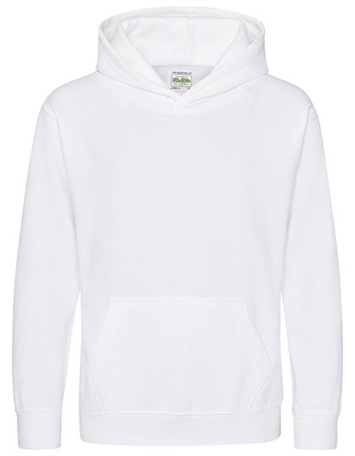
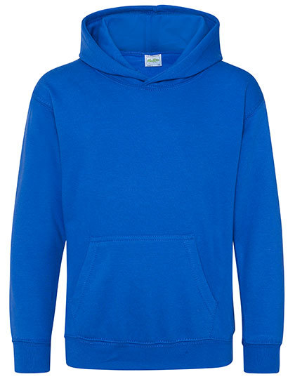
Kid´s Hoodie

Grammatur in g/m² | 280g/m2
Material | 80% Baumwolle / 20% Polyester
Preis mit Druck
Größenlauf | 1/2 (XXS), 3/4 (XS), 5/6 (S), 7/8 (M), 9/11 (L), 12/13 (XL) Jahre

Farbe Textil | Farbe Druck
White | Royal Pink
Royal | White

Kid´s Zoodie
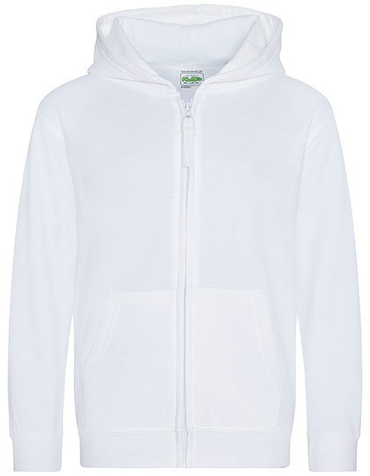
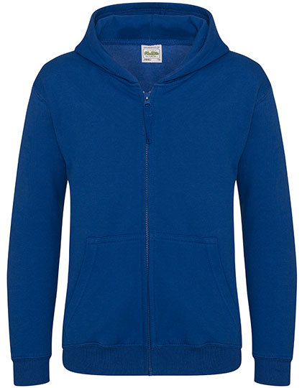
Kid´s Zoodie

Grammatur in g/m² | 280g/m2
Material | 80% Baumwolle / 20% Polyester
Preis mit Druck
Größenlauf | 3/4 (XS), 5/6 (S), 7/8 (M), 9/11 (L), 12/13 (XL) Jahre

Farbe Textil | Farbe Druck
White | Royal Pink
Royal | White

Nautical Beach Bag
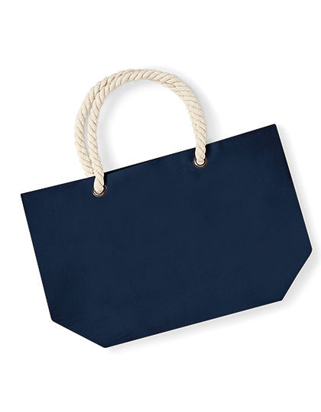
Nautical Beach Bag

Grammatur in g/m² | 407g/m2
Material | 100% Baumwolle
Preis mit Druck

Farbe Textil | Farbe Druck
Royal | White

